三角形判断测试
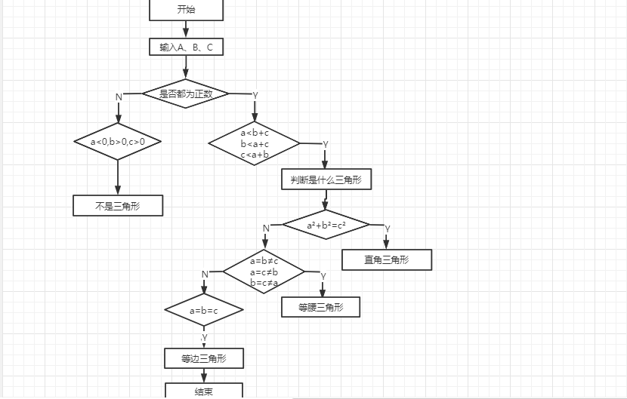
测试用例设计 | 测试数据 | 路径
不构成三角形 | a<0，b>0，c>0 | N
判断是三角形 | 正数，a<b+c或者b<a+c或者c<a+b | YY
直角三角形 | a²+b²=c² | YYY
等腰三角形 | a=b≠c、a=c≠b、b=c≠a | YYNY
等边三角形 | a=b=c | YYNNY

